FBA_1
Flux | u | v1 | v2 | v3 | v4 | v5 | v6 | v7 | v8 | v9 | v10 | v11 | v12 | v13 | v14 | v15 | v16
 |  | 11 |  |  |  |  | 6.4
Unknown Flux | u | v2 | v3 | v4 | v5 | v7 | v8 | v9 | v10 | v11 | v12 | v13 | v14 | v15 | v16
Objective | 1.5126539319 | 0.30253078639 | 10.387375158 | 0.30253078639 | 12.459691651 | 1.6306409386 | 1.6306409386 | 0 | 0 | 4.332240861 | 1.6306409386 | 2.7015999224 | 4.4290507127 | 4.2853485892 | 0.31009405605

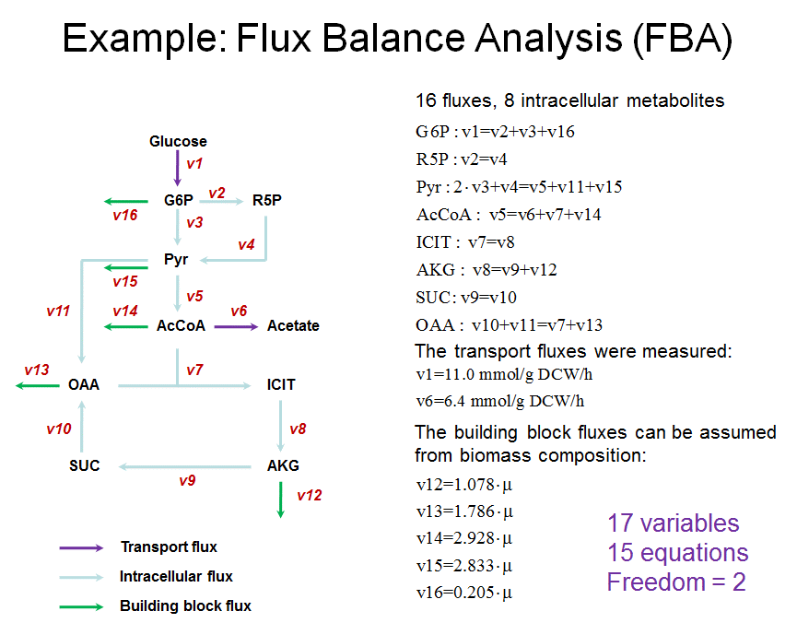
 |  |  |  |  |  |  |  |  |  |  |  |  |  | Linear constraints
 |  |  |  |  |  |  |  |  |  |  |  |  |  | Left | Right
 |  |  |  |  |  |  |  |  |  |  |  |  | G6P | 11 | 11
 |  |  |  |  |  |  |  |  |  |  |  |  | R5P | 0.30253078639 | 0.30253078639
 |  |  |  |  |  |  |  |  |  |  |  |  | Pyr | 21.077281102 | 21.077281102
 |  |  |  |  |  |  |  |  |  |  |  |  | AcCoA | 12.459691651 | 12.459691651
 |  |  |  |  |  |  |  |  |  |  |  |  | ICIT | 1.6306409386 | 1.6306409386
 |  |  |  |  |  |  |  |  |  |  |  |  | AKG | 1.6306409386 | 1.6306409386
 |  |  |  |  |  |  |  |  |  |  |  |  | SUC | 0 | 0
 |  |  |  |  |  |  |  |  |  |  |  |  | OAA | 4.332240861 | 4.332240861
 |  |  |  |  |  |  |  |  |  |  |  |  | V12 | 1.6306409386 | 1.6306409386
 |  |  |  |  |  |  |  |  |  |  |  |  | V13 | 2.7015999224 | 2.7015999224
 |  |  |  |  |  |  |  |  |  |  |  |  | V14 | 4.4290507127 | 4.4290507127
 |  |  |  |  |  |  |  |  |  |  |  |  | V15 | 4.2853485892 | 4.2853485892
 |  |  |  |  |  |  |  |  |  |  |  |  | V16 | 0.31009405605 | 0.31009405605

